Despeses, finançament indicacci
B. DESPESES PRESSUPOSTADES / GASTOS PRESUPUESTADOS
CONCEPTES / CONCEPTOS | DESPESES PRESSUPOSTADES GASTOS PRESUPUESTADOS | VARIACIÓ VARIACIÓN | NOU PRESSUPOST NUEVO PRESUPUESTO | % NOU PRESSUPOST %NUEVO PRESUPUESTO
1. DESPESES DIRECTES / GASTOS DIRECTOS | 0.00 € | 0.00 € | 0.00 €
1. 1. Arrendament d’immobles / Arrendamiento de inmuebles |  | 0.00 €
1. 2. Material |  | 0.00 €
1. 3. Subministraments / Suministros |  | 0.00 €
1. 4. Prestacions servicis / Prestaciones servicios |  | 0.00 €
1. 5. Manteniment / Mantenimiento |  | 0.00 €
1. 6. Personal |  | 0.00 €
1. 7. Altres / Otros |  | 0.00 €
DESPESES INDIRECTES / GASTOS INDIRECTOS | 0.00 € | 0.00 € | 0.00 €
Personal formulació projecte / Personal formulación proyecto |  | 0.00 €
Despeses administratives / Gastos administrativos |  | 0.00 €
DESPESES TOTAL / GASTOS TOTAL | 0.00 € | 0.00 € | 0.00 €

 |  |  |  | 2/5
ANNEX 6_31.44-139

C. FINANÇAMENT OBTINGUT / FINANCIACIÓN OBTENIDA
PART FINANÇADORA / PARTE FINANCIADORA | INGRESSOS PRESSUPOSTATS INGRESOS PRESUPUESTADOS | VARIACIÓ VARIACIÓN | NOU PRESSUPOST NUEVO PRESUPUESTO | % NOU PRESSUPOST % NUEVO PRESUPUESTO
APORTACIONS D’ENTITATS PÚBLIQUES APORTACIONES DE ENTIDADES PÚBLICAS | 0.00 € | 0.00 € | 0.00 €
Aportació Ajuntament València / Aportación Ayuntamiento València |  | 0.00 €
 |  | 0.00 €
 |  | 0.00 €
 |  | 0.00 €
 |  | 0.00 €
 |  | 0.00 €
APORTACIONS D’ENTITATS PRIVADES APORTACIONES DE ENTIDADES PRIVADAS | 0.00 € | 0.00 € | 0.00 €
 |  | 0.00 €
 |  | 0.00 €
 |  | 0.00 €
 |  | 0.00 €
 |  | 0.00 €
 |  | 0.00 €
 |  | 0.00 €
 |  | 0.00 €
INGRESSOS GENERATS EN EL PROGRAMA INGRESOS GENERADOS EN EL PROGRAMA | 0.00 € | 0.00 € | 0.00 €
Fons propis / Fondos propios |  | 0.00 €
 |  | 0.00 €
 |  | 0.00 €
 |  | 0.00 €
TOTAL FINANÇAMENT / TOTAL FINANCIACIÓN | 0.00 € | 0.00 € | 0.00 €
Percentatge de finançament de l'Ajuntament / Porcentaje de financiación del Ayuntamiento (màxim / máximo 80 %)
 |  |  |  | 3/5

INDICACIONS PER A OMPLIR L’IMPRÉS DE REFORMULACIÓ ECONÒMICA DEL PROJECTE INDICACIONS PARA COMPLIMENTAR EL IMPRESO DE REFORMULACIÓN ECONÓMICA DEL PROYECTO

A. NOU PRESSUPOST DE DESPESES PER LA PART FINANÇADORA / NUEVO PRESUPUESTO DE GASTOS POR LA PARTE FINANCIADORA
Si s'inclou alguna quantitat en l'apartat 1.9 Altres, del punt A) “Nou pressupost de despeses”, caldrà detallar-la en annex a part. Si se incluye alguna cantidad en el apartado 1.9 Otros, del punto A) ”Nuevo presupuesto de gasto”, deberá detallarse en anexo aparte.

B. DESPESES PRESSUPOSTADES / GASTOS PRESUPUESTADOS
En l'apartat INGRESSOS, s'ha d'incloure tota la part finançadora amb l'aportació definitiva. El TOTAL DE DESPESES ha de ser igual al TOTAL FINANÇAMENT. En el apartado INGRESOS, incluir toda la parte financiadora con la aportación definitiva. El TOTAL DE GASTOS debe ser igual al TOTAL FINANCIACIÓN

NOTA: En annex a part, i de manera lliure, s'han d'aportar els càlculs i el detall de les despeses previstes per a fonamentar els imports que s'inclouen en este formulari.
NOTA: En anexo aparte, y de manera libre, se deben aportar los cálculos y detalle de los gastos previstos para fundamentar los importes que se incluyen en en el presente formulario.

ANNEX 6_31.44-139

 |  |  |  | 4/5

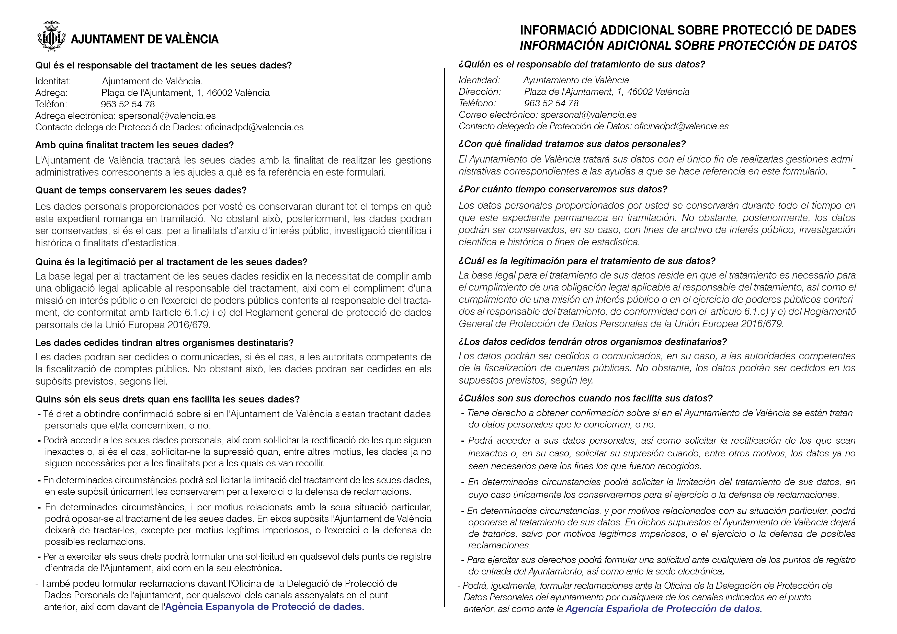

 |  |  |  | 5/5

